Estadísticas
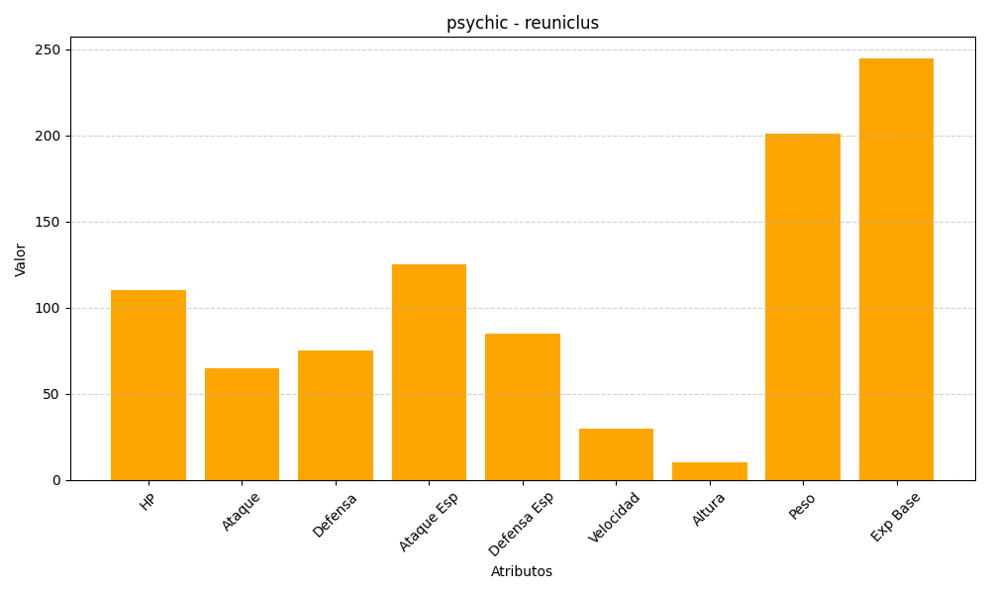
ID | Nombre | Tipo | HP | Ataque | Defensa | Ataque Especial | Defensa Especial | Velocidad | Altura | Peso | Experiencia Base
579 | reuniclus | psychic | 110 | 65 | 75 | 125 | 85 | 30 | 10 | 201 | 245

